Summary table
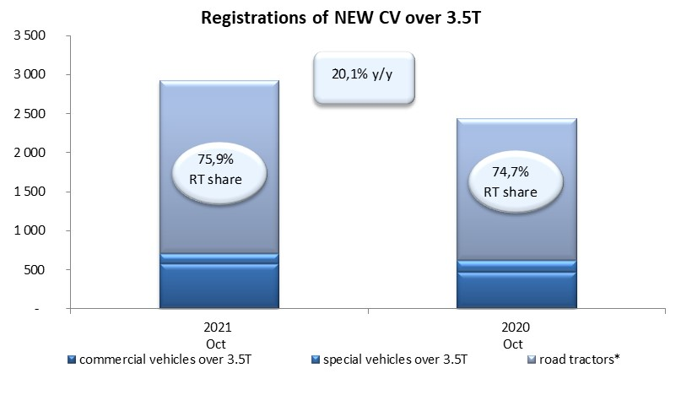
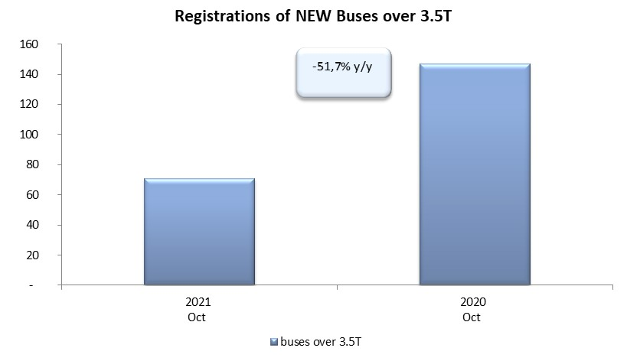
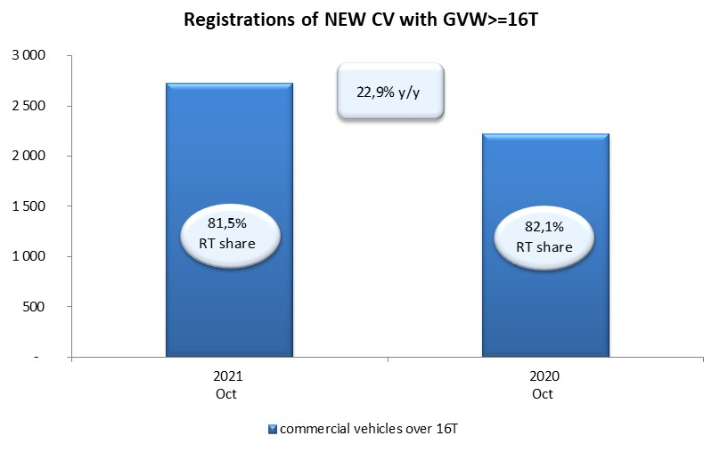
PZPM based on CEP (Central Register of Vehicles) |  |  |  |  |  | 04/11/2021
 |  |  |  |  |  | units
FIRST REGISTRATIONS OF NEW COMMERCIAL VEHICLES OVER 3.5T
 | 2021 Oct | 2020 Oct | % change y/y | 2021 Jan - Oct | 2020 Jan - Oct | % change y/y
CV - TOTAL | 2,927 | 2,437 | 20.1% | 26,176 | 15,609 | 67.7%
commercial vehicles over 3.5T | 579 | 474 | 22.2% | 5,399 | 3,865 | 39.7%
special vehicles over 3.5T | 125 | 143 | -12.6% | 744 | 836 | -11.0%
road tractors* | 2,223 | 1,820 | 22.1% | 20,033 | 10,908 | 83.7%
BUSES - TOTAL | 71 | 147 | -51.7% | 1,127 | 1,175 | -4.1%
COMMERCIAL VEHICLES - TOTAL | 2,998 | 2,584 | 16.0% | 27,303 | 16,784 | 62.7%
*/ The data does not cover new registrations of domestic producers their own brands

